规则
车型 | 业务 | 规则 |  |  |  |  |  |  | 备注
E1X（AVATR所有车型） |  | 目的MAC | 源IP | 目的IP | 源端口 | 目的端口 | 协议类型 | ARP域
 | ARP | 00:00:00:00:00:00 |  | 192.168.72.41 |  |  |  | opcode(请求) + 硬件类型（1）+ 协议类型（0x800）
 |  | 00:00:00:00:00:00 |  | 192.168.65.41 |  |  |  | opcode(请求) + 硬件类型（1）+ 协议类型（0x800）
 |  | 00:00:00:00:00:00 |  | 192.168.69.41 |  |  |  | opcode(请求) + 硬件类型（1）+ 协议类型（0x800）
 |  | AA:AA:AA:00:00:05 |  | 192.168.72.41 |  |  |  | opcode(应答) + 硬件类型（1）+ 协议类型（0x800）
 |  | AA:AA:AA:00:00:05 |  | 192.168.65.41 |  |  |  | opcode(应答) + 硬件类型（1）+ 协议类型（0x800）
 |  | AA:AA:AA:00:00:05 |  | 192.168.69.41 |  |  |  | opcode(应答) + 硬件类型（1）+ 协议类型（0x800）
 |  | 00:00:00:00:00:00 |  | 192.168.2.10 |  |  |  | opcode(请求) + 硬件类型（1）+ 协议类型（0x800） | 量产稳定后删除
 |  | AA:AA:AA:00:00:05 |  | 192.168.2.10 |  |  |  | opcode(应答) + 硬件类型（1）+ 协议类型（0x800）
 |  |  |  | 192.168.3.10 |  |  |  | opcode(请求) + 硬件类型（1）+ 协议类型（0x800） | 量产稳定后删除（目的MAC未固定，因为USB网卡每次启动MAC地址都不同）
 |  |  |  | 192.168.3.10 |  |  |  | opcode(应答) + 硬件类型（1）+ 协议类型（0x800）

 | ICMP |  |  | 192.168.72.41 |  |  | ICMP
 |  |  |  | 192.168.65.41 |  |  | ICMP
 |  |  |  | 192.168.69.41 |  |  | ICMP
 |  |  |  | 127.0.0.1 |  |  | ICMP
 |  |  |  | 192.168.2.10 |  |  | ICMP |  | 量产稳定后删除
 |  |  |  | 192.168.3.10 |  |  | ICMP |  | 量产稳定后删除

 | DNS |  |  | 192.168.72.41 | 53 |  | UDP

 | ADR |  |  | 192.168.72.41 | 80 |  | TCP |  | 系统唐云松确认，上云走72网段 和黄浩林确认，AVATR项目没有MQTT
 |  |  |  | 192.168.72.41 | 443 |  | TCP

 | edc_agent |  |  | 192.168.65.41 |  | 80 | TCP |  | 标定文件传输 和AVATR开发李正龙确认CDC使用的是192.168.65.6
 |  |  |  | 192.168.65.41 |  | 443 | TCP
 |  |  |  | 192.168.65.41 |  | 51002 | UDP |  | 域间传输

 | DoIP |  |  | 255.255.255.255 |  | 13400 | UDP |  | 发现
 |  |  |  | 239.2.0.1 |  | 13400 | UDP
 |  |  |  | 192.168.69.41 |  | 13400 | TCP |  | 连接/数据

 | OTA |  |  | 192.168.69.41 |  | 13402 | TCP |  | OTA指令

 | ADB |  |  |  |  | 5037 | TCP

 | IDPS |  |  | 192.168.69.41 |  | 12406 | TCP |  | 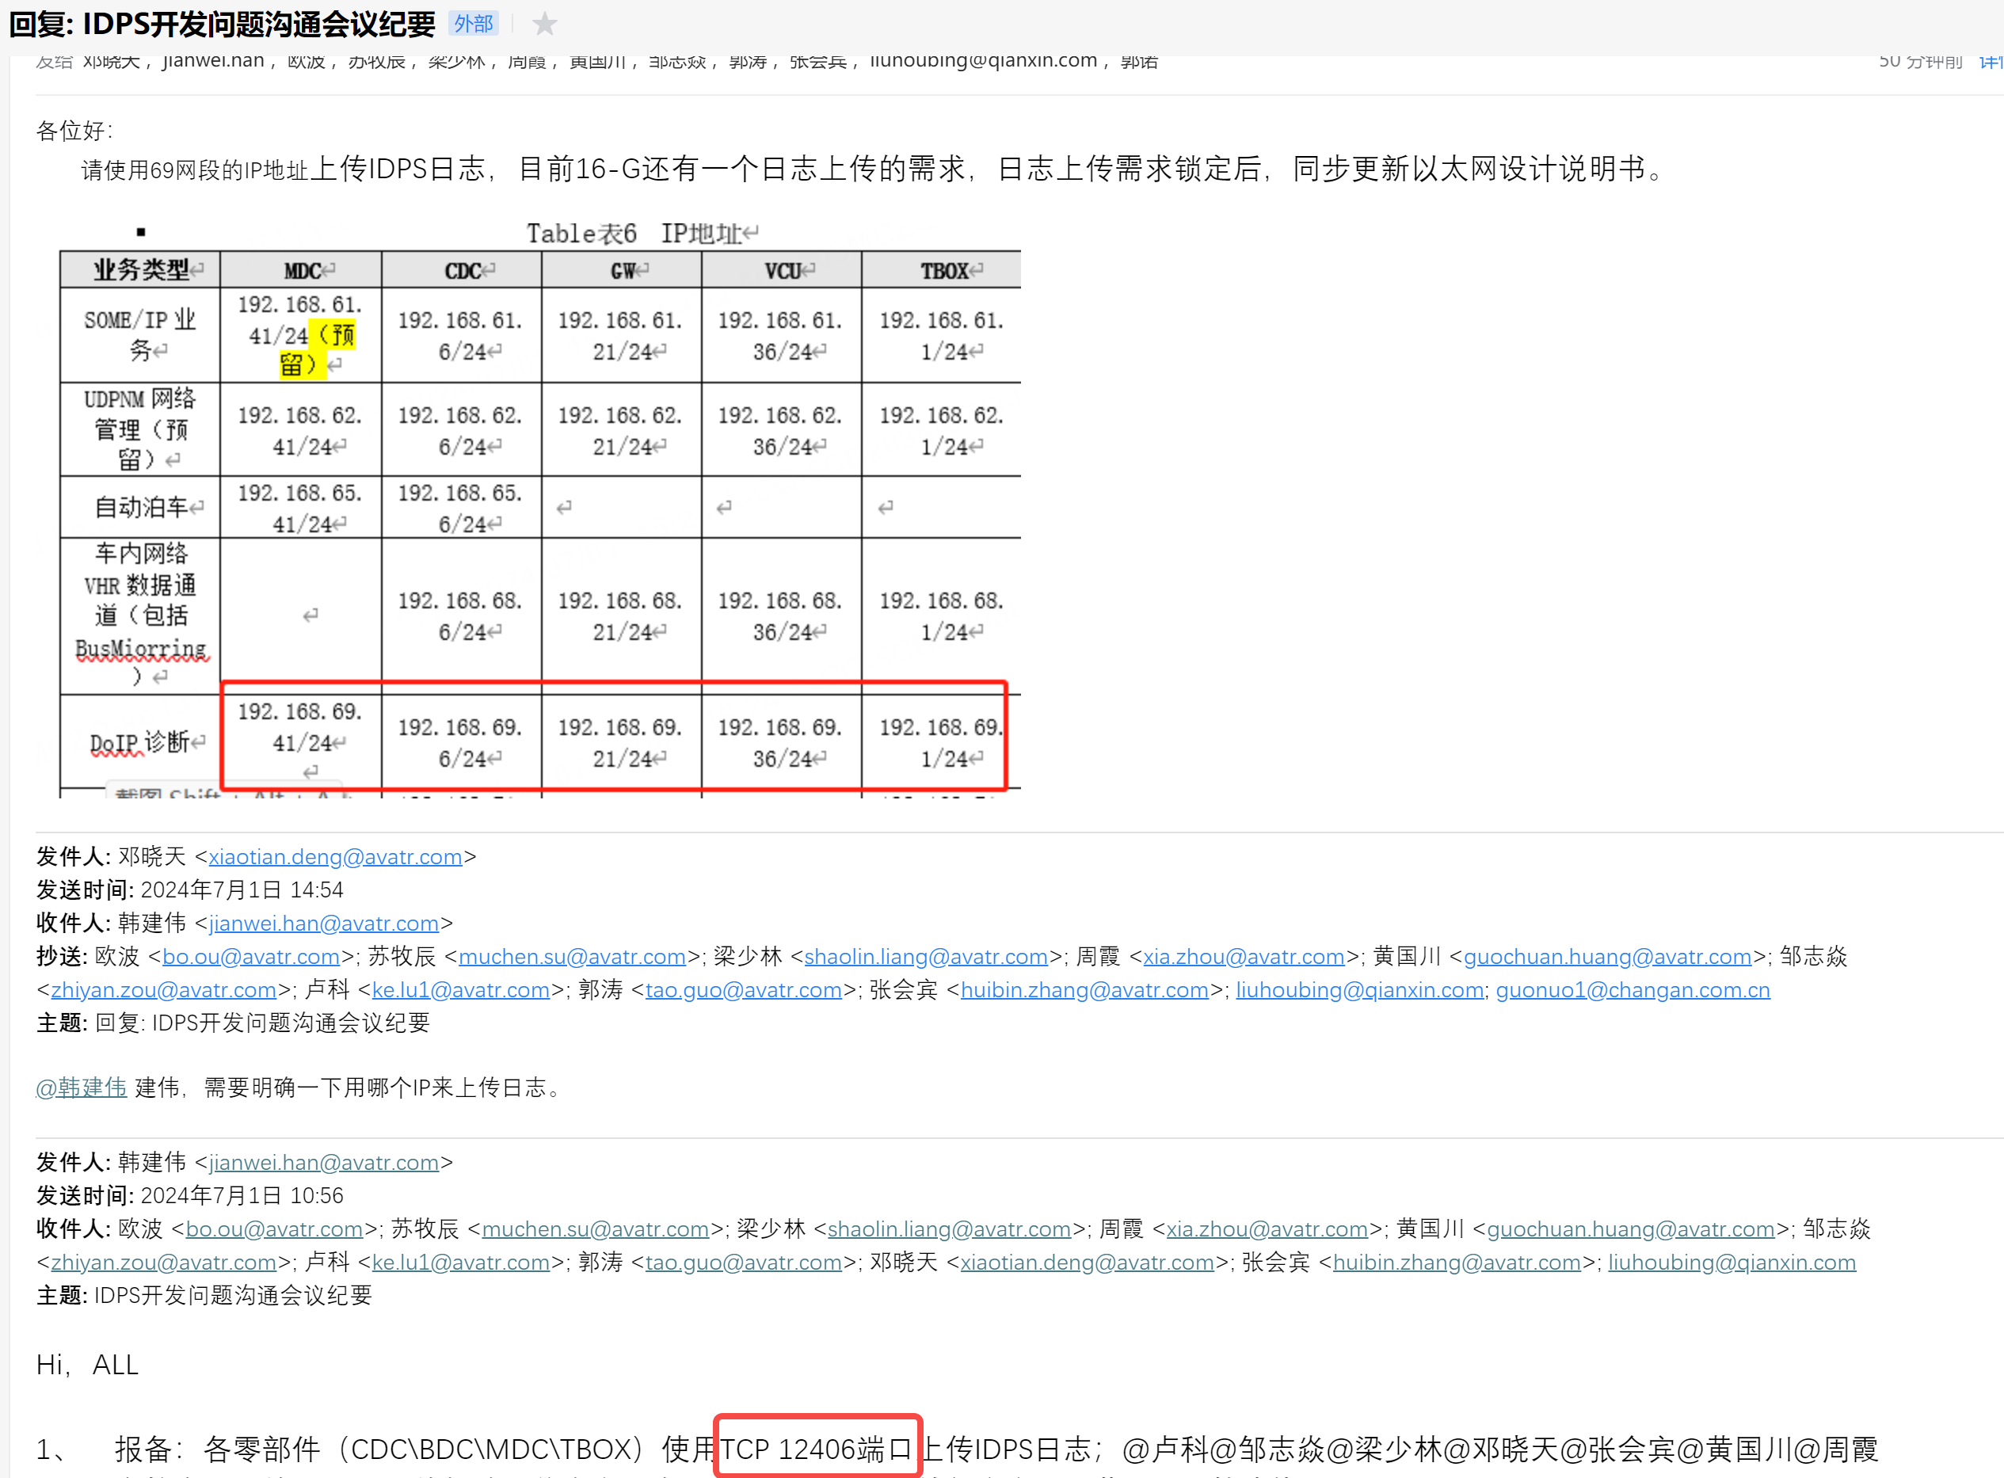

 | 本地通信 |  | 127.0.0.1 | 127.0.0.1 |  |  | TCP
 |  |  | 127.0.0.1 | 127.0.0.1 |  |  | UDP

 | SSH |  |  |  |  | 22 | TCP |  | 量产稳定后删除

 | USB虚拟以太网 |  |  | 192.168.3.10 |  |  |  |  | 量产稳定后删除

 | 数据回灌 |  |  | 192.168.2.10 |  | 6680 | TCP |  | 量产稳定后删除
 |  |  |  | 192.168.2.10 |  | 1933 | TCP
 |  |  |  | 192.168.2.10 |  | 1111 | TCP

